通用类
广医三院黄埔院区消毒供应室定制不锈钢医用家具报价清单
序号 | 科室 | 产品名称 | 图片 | 参数 | 数量 | 单价 | 金额 | 备注
1 | 供应室 | 不锈钢柜 | 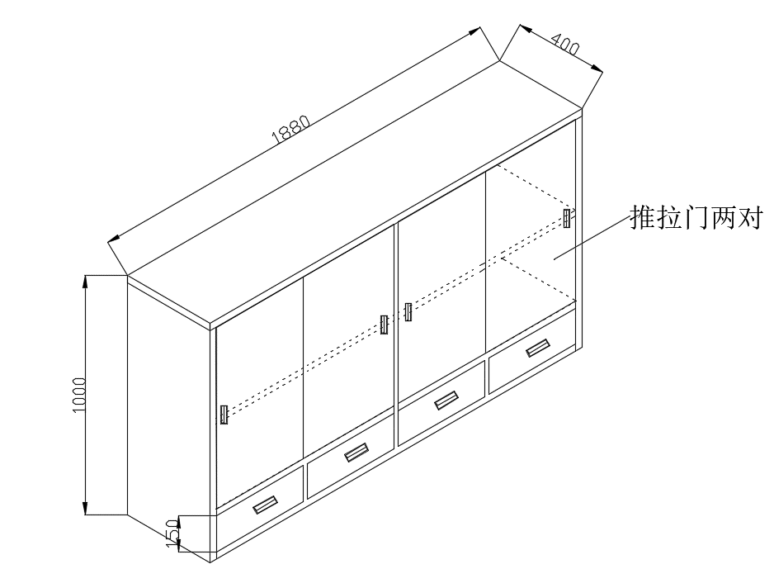 | 规格：1880*400*1000mm ▲材质：304不锈钢，严格执行国标SUS304(0Gr18Ni9)标准，保证Ni的含量达8%以上；管料采用30*20*1.2标厚管，柜身采用1.0mm,板底下双层封板，门双层封板，方便搞卫生； ▲技术参数：此柜由四个大抽屉及两对玻璃推拉门组成，抽屉内装有三节静音导轨，拉手为铝合金拉手。此柜需固定到墙上 | 1 |  |  | 缓冲间
2 | 供应室 | 不锈钢鞋柜 | 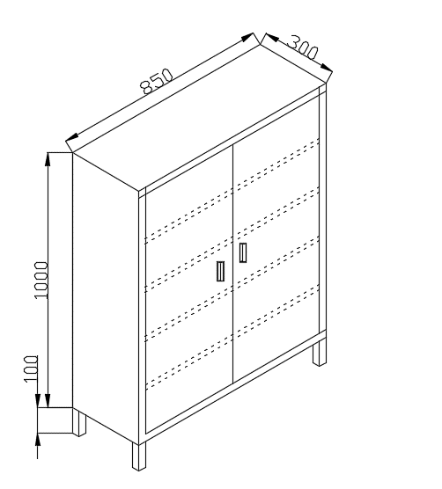 | 规格：850*300*1100mm ▲材质：304不锈钢，严格执行国标SUS304(0Gr18Ni9)标准，保证Ni的含量达8%以上； ▲主体材质：板料采用1.0mm,侧板采用1.0mm标厚,层板底下双层封板，门双层封板，方便搞卫生； ▲技术参数：此柜由五个层空，一对对开门组成；中间层板，层板加强管后封板边压死边再折；拉手为铝合金拉手； | 1 |  |  | 缓冲间
3 | 供应室 | 不锈钢地柜 | 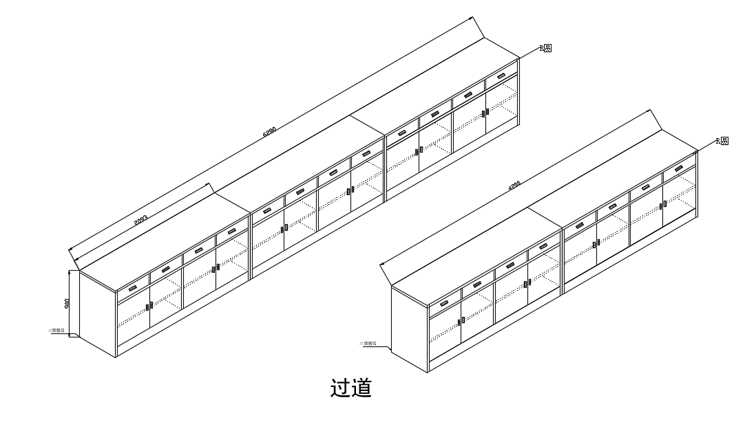 | 规格：6280*550*900mm ▲材质：304不锈钢，严格执行国标SUS304(0Gr18Ni9)标准，保证Ni的含量达8%以上；管料采用30*20*1.2标厚管，板料采用1.0mm,侧板采用1.0mm标厚,层板底下双层封板，门双层封板，方便搞卫生； ▲技术参数：此柜由三个地柜组成，每组地柜四个大抽屉及两对对开门门组成，抽屉内装有三节静音导轨，拉手为铝合金拉手。 | 1 |  |  | 过道
4 | 供应室 | 不锈钢地柜 |  | 规格：4200*550*900mm ▲材质：304不锈钢，严格执行国标SUS304(0Gr18Ni9)标准，保证Ni的含量达8%以上；管料采用30*20*1.2标厚管，板料采用1.0mm,侧板采用1.0mm标厚,层板底下双层封板，门双层封板，方便搞卫生； ▲技术参数：此柜由二个地柜组成，每组地柜四个大抽屉及两对对开门门组成，抽屉内装有三节静音导轨，拉手为铝合金拉手。 | 1 |  |  | 过道
5 | 供应室 | 不锈钢柜 | 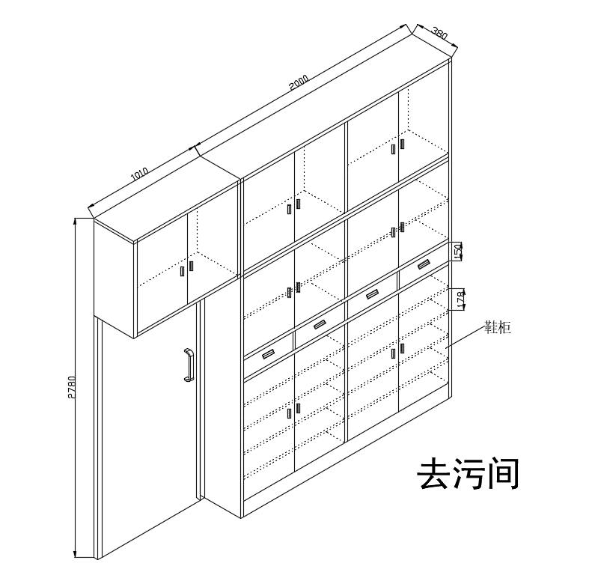 | 规格：3010*380*2780mm ▲材质：304不锈钢，严格执行国标SUS304(0Gr18Ni9)标准，保证Ni的含量达8%以上；门框管料采用50*50*1.5mm，其他管料采用30*20*1.2标厚管，板料采用1.0mm,侧板采用1.0mm标厚,层板底下双层封板，门双层封板，方便搞卫生； ▲技术参数：此柜由一个大柜及一个吊柜、一组门组成，大柜由四个大抽屉及六对对开门门组成，抽屉内装有三节静音导轨，拉手为铝合金拉手。 | 1 |  |  | 去污间
6 | 供应室 | 不锈钢柜 | 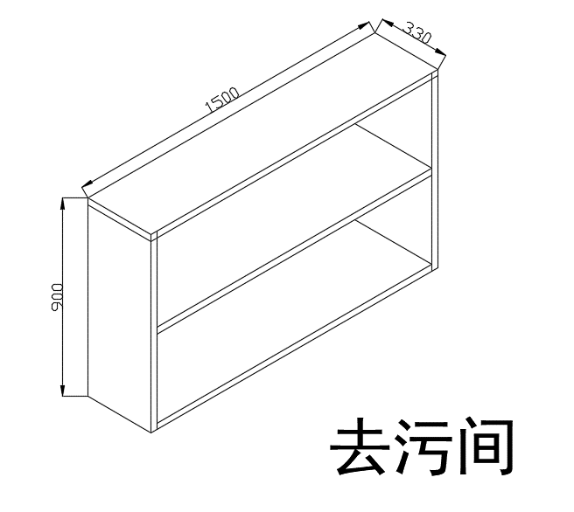 | 规格：1500*330*900mm ▲材质：304不锈钢，严格执行国标SUS304(0Gr18Ni9)标准，保证Ni的含量达8%以上； ▲主体材质：板料采用1.0mm,侧板采用1.0mm标厚,层板底下双层封板，方便搞卫生； ▲技术参数：此柜由二个层空，三个层板组成；层板加强管后封板边压死边再折； | 1 |  |  | 去污间
7 | 供应室 | 不锈钢柜 | 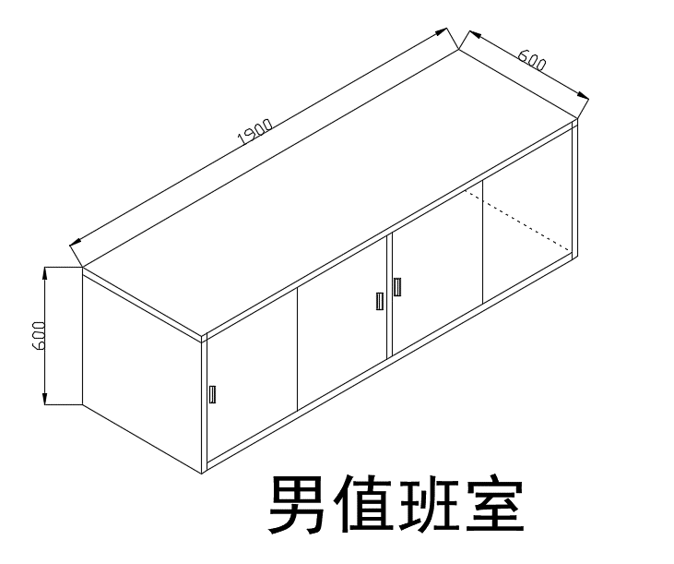 | 规格：1900*600*600mm ▲材质：304不锈钢，严格执行国标SUS304(0Gr18Ni9)标准，保证Ni的含量达8%以上；管料采用30*20*1.2标厚管，柜身采用1.0mm,板底下双层封板，门双层封板，方便搞卫生； ▲技术参数：此柜由一个柜身及两对推拉门组成，台面四周管加强再封板， | 2 |  |  | 男值班室/小值班室
8 | 供应室 | 不锈钢工作台 | 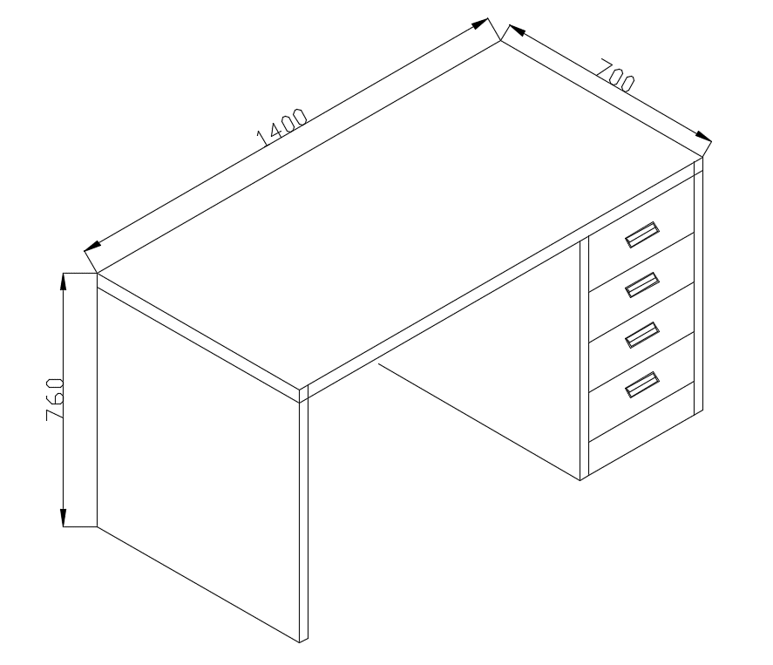 | 规格：1400*700*760mm ▲材质：304不锈钢，严格执行国标SUS304(0Gr18Ni9)标准，保证Ni的含量达8%以上；管料采用30*20*1.2标厚管，板料采用1.0mm,侧板采用1.0mm标厚, ▲技术参数：此柜由四个大抽屉及柜体组成，抽屉内装有三节静音导轨，拉手为铝合金拉手。 | 1 |  |  | 小值班室
9 | 供应室 | 不锈钢工作台 | 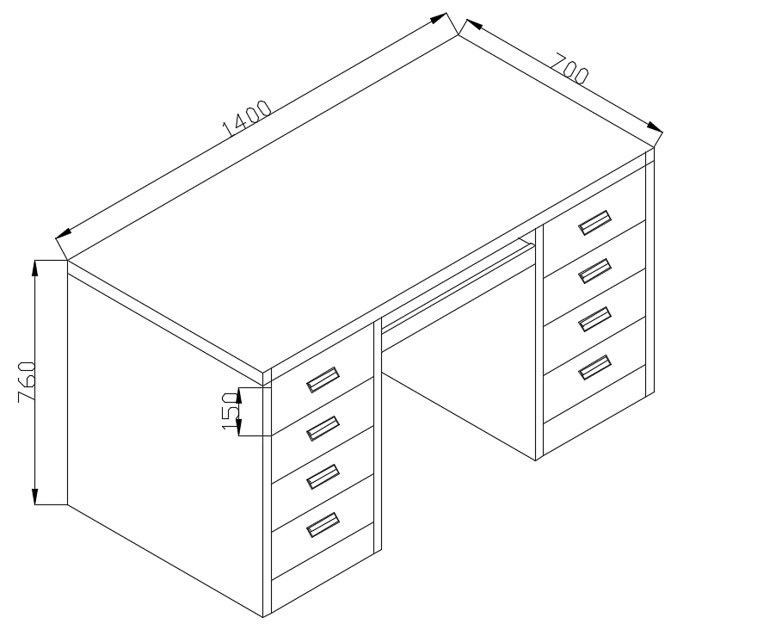 | 规格：1400*700*760mm ▲材质：304不锈钢，严格执行国标SUS304(0Gr18Ni9)标准，保证Ni的含量达8%以上；管料采用30*20*1.2标厚管，板料采用1.0mm,侧板采用1.0mm标厚, ▲技术参数：此柜由八个大抽屉及柜体、键盘托组成，抽屉内装有三节静音导轨，拉手为铝合金拉手。 | 2
10 | 供应室 | 不锈钢工作台 | 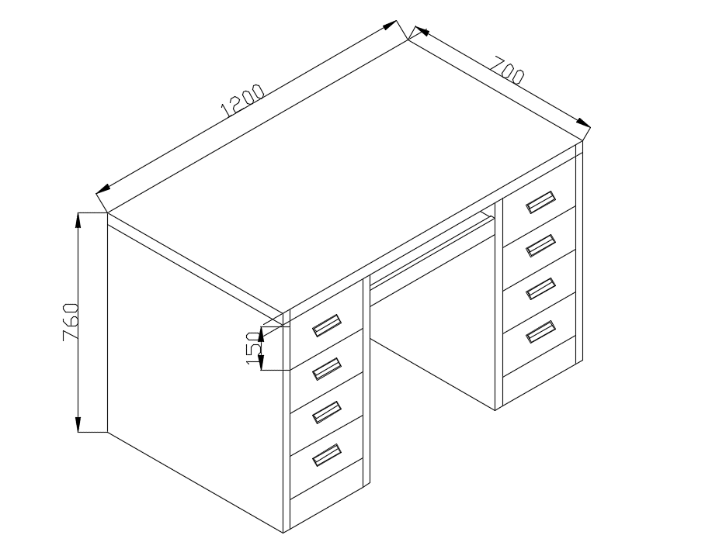 | 规格：1200*700*760mm ▲材质：304不锈钢，严格执行国标SUS304(0Gr18Ni9)标准，保证Ni的含量达8%以上；管料采用30*20*1.2标厚管，板料采用1.0mm,侧板采用1.0mm标厚, ▲技术参数：此柜由八个大抽屉及柜体、键盘托组成，抽屉内装有三节静音导轨，拉手为铝合金拉手。 | 1
质保期5年起。 |  |  |  |  | 总金额 | 0

